상품제안서
지니큐 1700mL 대용량 무선 듀얼 선풍기 가습기 ZQ-HM700 | 상품코드: F25595

 |  |  |  |  |  |  | 02-412-0044 | www.easy1.co.kr
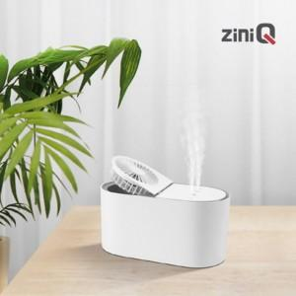

【상세/제작정보】

【인쇄/포장옵션】 | 레이저, 풀칼라 / 포장지포장

【공급단가】 | 수량 | 30~ | 50~ | 100~ | 300~ | 500~
*VAT별도 | 단가 | 18,750원 | 18,450원 | 18,000원 | 17,550원 | 17,250원

【상품 URL】 | http://www.easy1.co.kr/src/goods_detail.php?gdno=25595

